サンプル発注書
量産 | G2828-04 | 発注書 |  | 発注日 | 2026-02-18

納期
2026-03-05

担当 | クライアント名 |  | デザイン名 |  | アイテム名
板橋 | ぱるぷーら |  | フロント |  | Tシャツ

プリント方法 | ボディ品番 | 通常発注 | ◀「通常発注」or「ボディキープあり」を選択してください
転写 | 5001

ボディカラー | アシッドブルー | グレー | ブラック
S | 1 | 0 | 2
M | 3 | 1 | 1
L | 7 | 0 | 1
XL | 3 | 0 | 1
XXL | 2 | 0 | 0
XXXL | 2 | 1 | 1
合計 | 18 | 2 | 6
総枚数 | 26

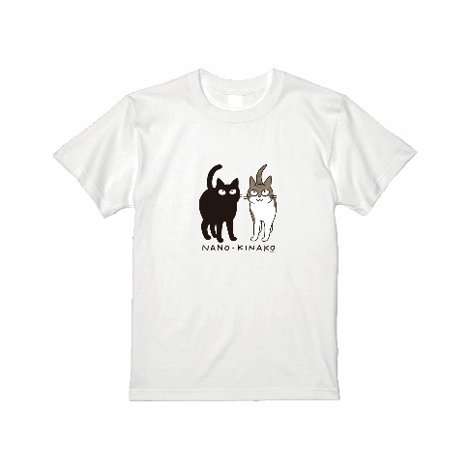
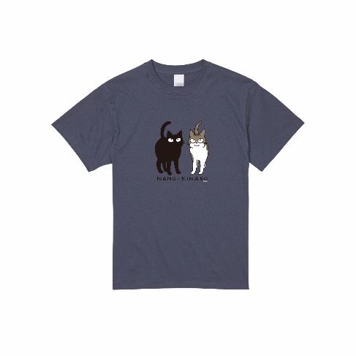
デザイン
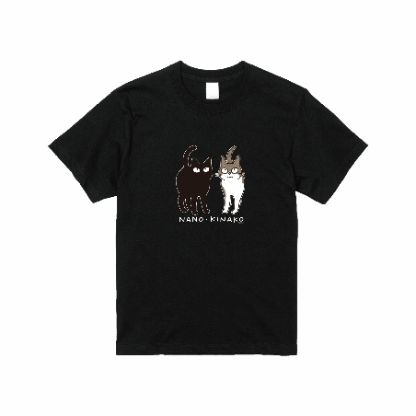

備考：

